Лист1
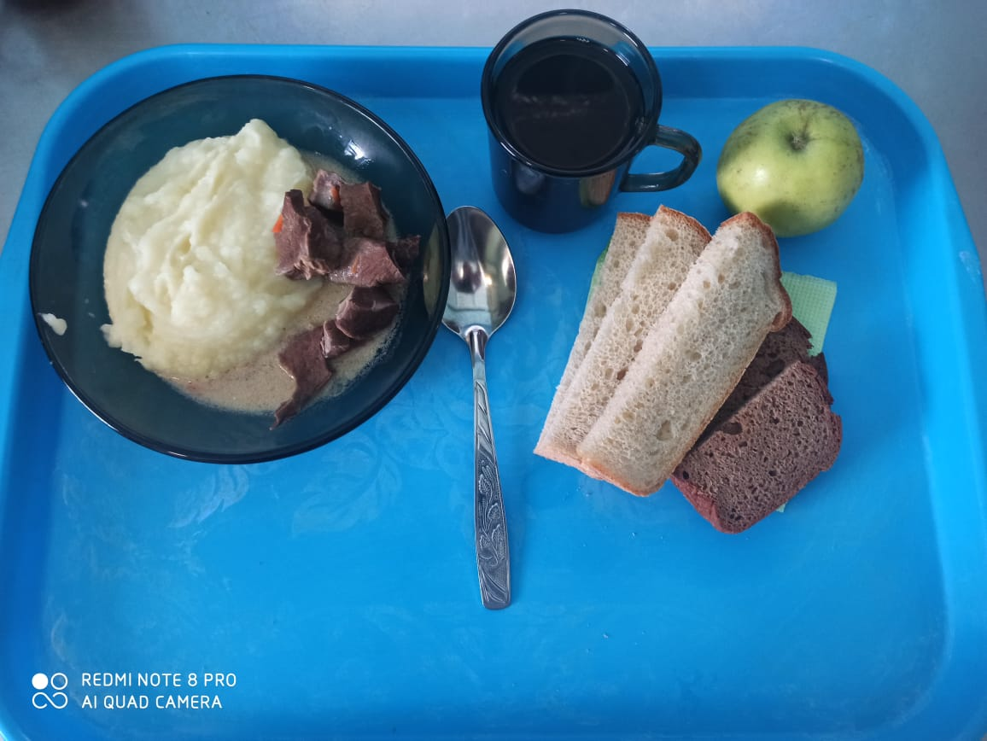
Школа | МБОУ ООШ №25 имени В.В.Буракова станицы Баракаевской |  |  | Отд./корп |  |  |  | День | 2021-12-16

Прием пищи | Раздел | № рец. | Блюдо | Выход, г | Цена | Калорийность | Белки | Жиры | Углеводы

завтрак | Фрукты свежие | 112 | Яблоки свежие | 105 |  | 47 | 0.4 | 0.4 | 9.8
5-9 классы | Гор.блюдо | 408 | Сердце в соусе | 120 |  | 280.80 | 29.16 | 16.08 | 4.92
 | Гарнир | 426 | Картофель отварной | 150 |  | 146.02 | 2.85 | 6.15 | 19.05
 | Напиток | 493 | Чай с сахаром | 200 |  | 60.00 | 0.10 | 0.00 | 15.00
 | Хлеб | 109 | Хлеб ржаной | 23 |  | 40.02 | 1.52 | 0.28 | 11.50
 |  | 108 | Хлеб пшеничный | 38 |  | 89.30 | 2.89 | 0.30 | 29.54

 |  |  |  |  | 55.27р. | 663.14 | 36.92 | 23.21 | 89.81
Завтрак | Гор.блюдо | 408 | Сердце в соусе | 120 |  | 280.80 | 29.16 | 16.08 | 4.92
сотрудники | Гарнир | 426 | Картофель отварной | 150 |  | 146.02 | 2.85 | 6.15 | 19.05
 | Напиток | 493 | Чай с сахаром | 200 |  | 60.00 | 0.10 | 0.00 | 15.00
 | Хлеб | 109 | Хлеб ржаной | 23 |  | 40.02 | 1.52 | 0.28 | 11.50
 |  | 108 | Хлеб пшеничный | 38 |  | 89.30 | 2.89 | 0.30 | 29.54

 |  |  |  |  | 49.17р. | 616.14 | 36.52 | 22.81 | 80.01

